tulos
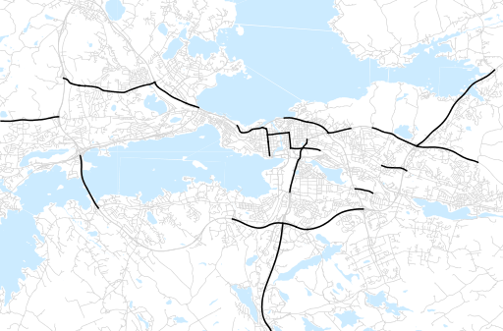
Otsikko | toukokuu 2019
Tilasto | liikennesuorite
Laskenta-aineisto | Kuukauden konstruoitu keskivuorokausiliikenne
Laskentajakso | 06.18 - 05.19
Viikonpäivät
Aikaväli
Vertailujakso

 | kesäkuu-18 | heinäkuu-18 | elokuu-18 | syyskuu-18 | lokakuu-18 | marraskuu-18 | joulukuu-18 | tammikuu-19 | helmikuu-19 | maaliskuu-19 | huhtikuu-19 | toukokuu-19
Liikennesuorite | 1,303,197 | 1,200,291 | 1,254,198 | 1,336,085 | 1,291,193 | 1,290,967 | 1,235,027 | 1,176,194 | 1,210,597 | 1,247,248 | 1,301,665 | 1,346,530

Kuukausiraportti

